基本コンセプト③,③-②
身長比較オブジェクト

比較()
身長比較ロジック
保存はどうしよう...

データ保存ロジック
比較インターフェース

11

戦略：比較せよ!!
保存はどうしよう...

体重比較オブジェクト

比較()
体重比較ロジック

オブジェクト毎に手順が統一されてない！！
クラス名から推測しにくい！！！
データ保存ロジック

比較して記録♪
身長比較オブジェクト

比較()
身長比較ロジック
比較インターフェース
11

比較して記録♪
体重比較オブジェクト
戦略：比較せよ!!

比較()
体重比較ロジック

クラス名だけで何ができるオブジェクトか一目瞭然！！

保存オブジェクト

データ保存ロジック

基本コンセプト③＋
変わらない♪

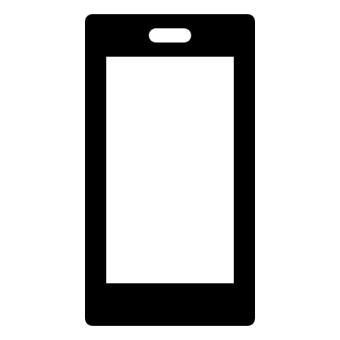
変わらない♪

①新機種に買い替え

変わらない♪

*クラスの継承
変わらない♪

②-2.インターフェースの挙動は変わらない
②-1.継承先の
挙動を変えない

③電話帳の挙動が変わらない!!
（影響小）

保存と閲覧♪

※保存・閲覧に１つのオブジェクト

*クラスの継承
※同じアクター
※同じアクター

保存と閲覧♪

※登録用オブジェクト
保存担当♪


保存

※異なるアクター
※同じアクター


*クラスの継承
閲覧

閲覧担当♪
※閲覧用オブジェクト

保存担当♪
※登録用オブジェクト

保存

※同じアクター
※異なるアクター

*クラスの継承
閲覧

閲覧担当♪
※閲覧用オブジェクト

基本コンセプト③-②＋
変わらない♪

変わらない♪

①新機種に買い替え

変わらない♪

*クラスの継承
変わらない♪

②-2.インターフェースの挙動は変わらない
②-1.継承先の
挙動を変えない

③電話帳の挙動が変わらない!!
（影響小）

保存と閲覧♪

閲覧機能を修理

*クラスの継承
※どちらも影響（テストは一回）
※同じアクター

保存と閲覧♪

※登録用オブジェクト
保存担当♪

保存

※閲覧担当のみテスト
閲覧機能を修理


*クラスの継承
閲覧

閲覧担当♪
※閲覧用オブジェクト

画面キャプチャ
